Progetto
PROGETTO LABORATORIO MATEMATICA E SCIENZE PER SCUOLE ELEMENTARI E MEDIE CON PIATTAFORMA CODING E CLOUD
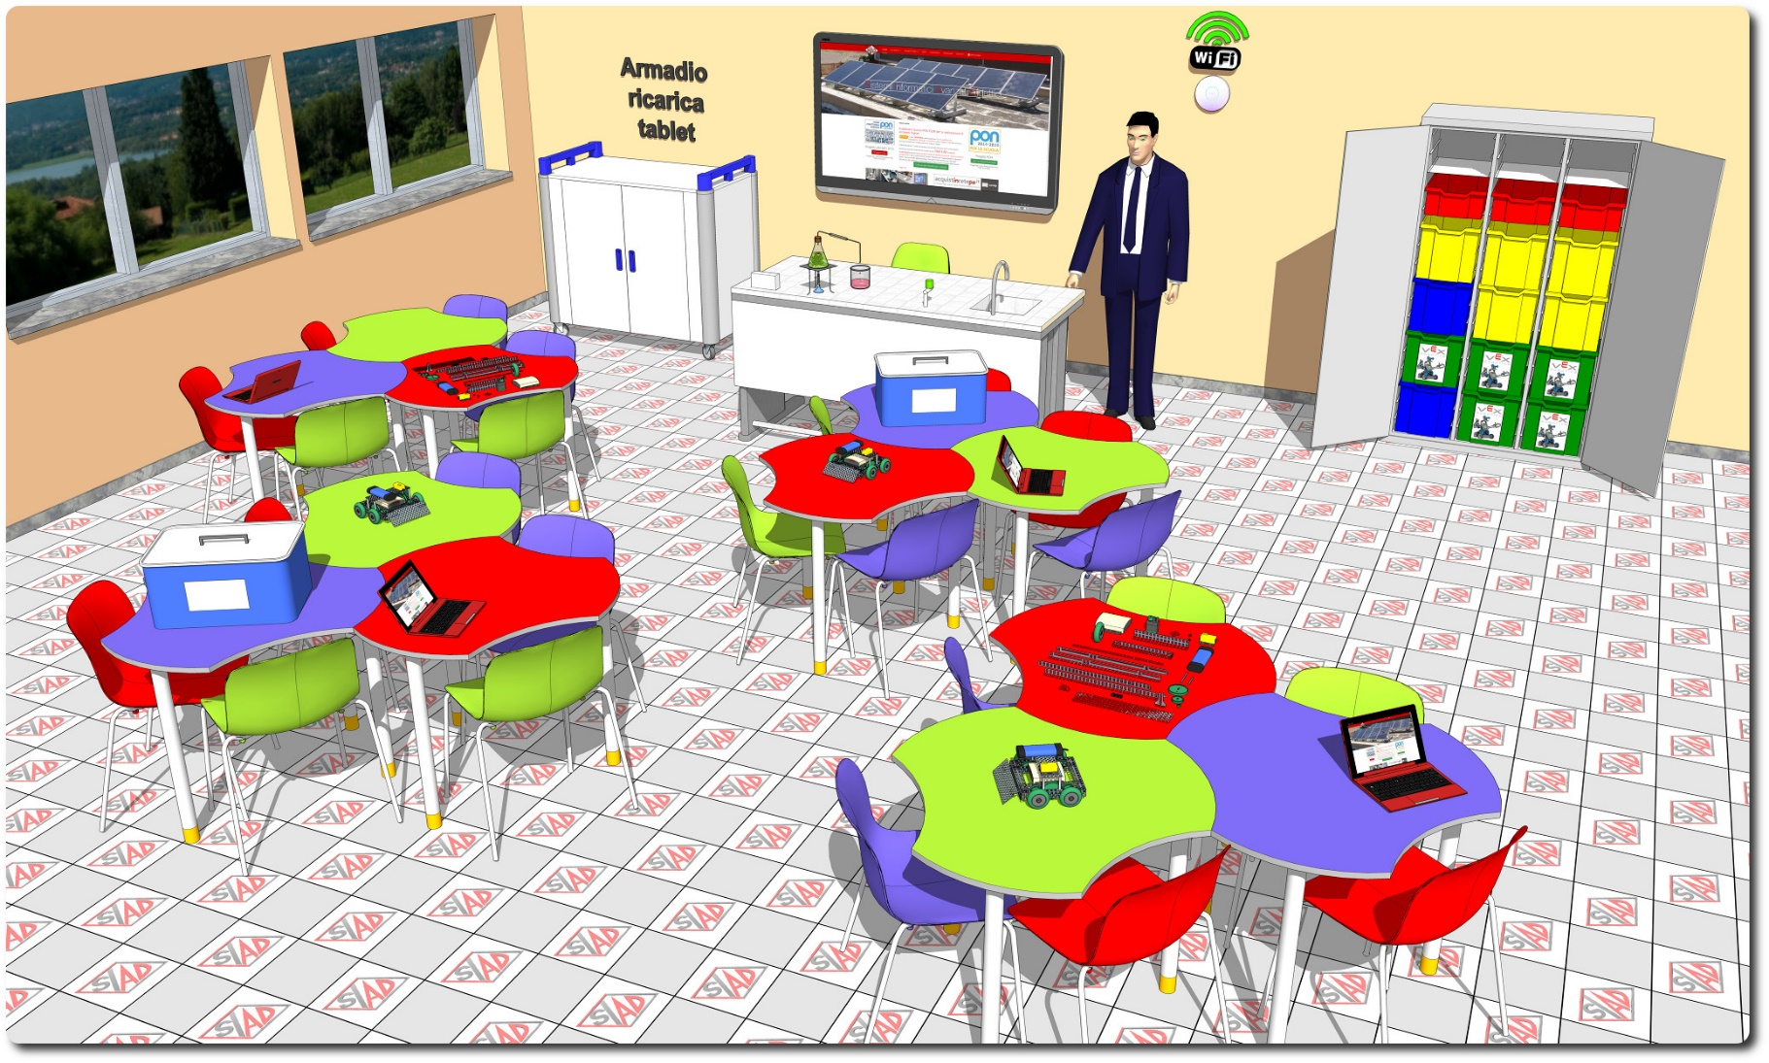
Descrizione Progetto (minore di 1300 caratteri)
OBIETTIVI Dotare la Scuola di uno spazio laboratoriale di riferimento delle materie scientifiche con diverse aree di apprendimento (Biologia, Chimica, Fisica, Robotica) e postazione riservata ad alunni diversamente abili. LA SOLUZIONE È COMPOSTA DA: 1) Arredi tecnici, costituiti da due isole tecniche ciascuna per 12 allievi e dalle sedute per tutte le postazioni; 2) Apparecchiature tecnologiche, comprendenti una postazione integrata docente con servizi, tablet PC, monitor interattivo utilizzabile senza PC, access point e postazione per studenti diversamente abili; 3) Software, costituito da piattaforma web oriented per la gestione del libretto studente; 4) Strumentazione scientifica, comprendente dataloggers wifi fruibili in gruppi di lavoro, pack di sensori multidisciplinare, kit per la robotica e kit didattici per lezioni dimostrative di chimica, fisica ed energie alternative, con guide multimediali fruibili in lezioni di tipo dimostrativo. La strumentazione è alloggiata in un pratico sistema composto da un armadio metallico con vassoi separati e scorrevoli per dataloggers, sensori e kit di robotica 5) Adeguamenti edilizi, comprendenti l’impianto elettrico e LAN dimensionato per il laboratorio

Click qui per la Matrice Acquisti
Click qui per il riepilogo delle Spese Generali

